画面フロー
アプリ基本設計書 |  |  |  | 担当者 | きらぼし |  | 確認日

 |  |  |  |  | DNX | 武山 | 確認日 | 2021-04-28

画面コード | M2210S01 M2210S02 M2210S03 M2210S04 M2210M01 | フロー名 | 環境設定/モバイルOTP/発行再発行

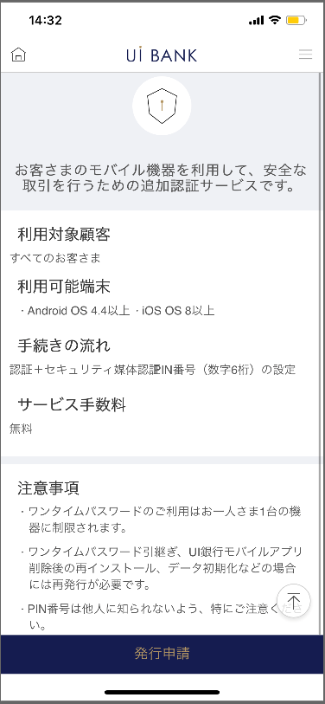 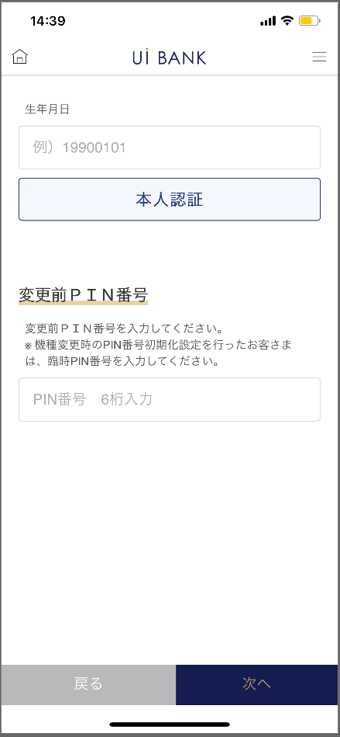 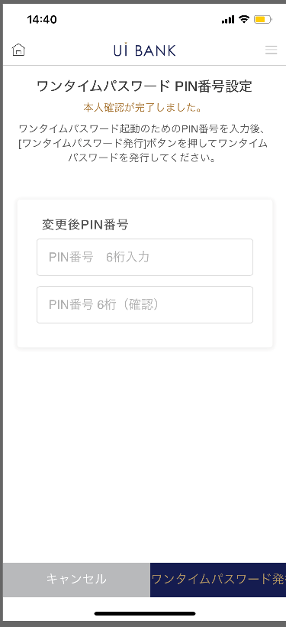 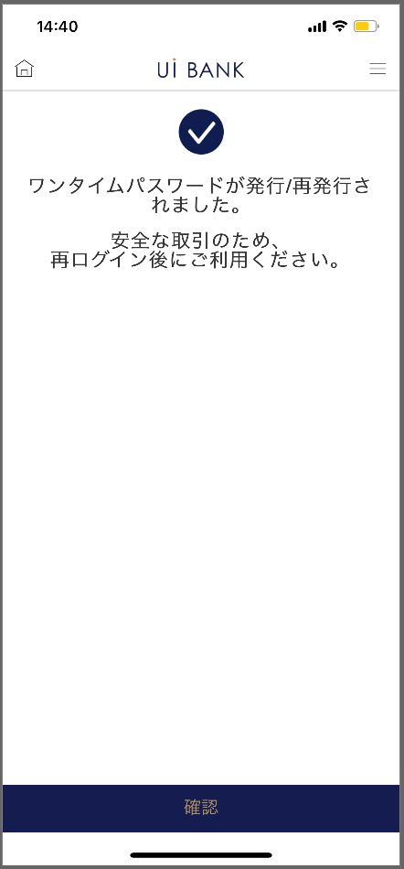 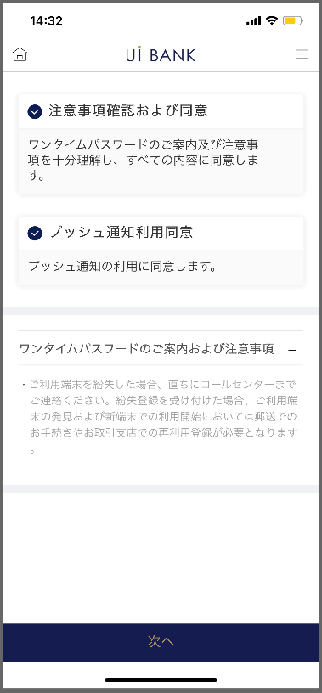

STEP1
STEP2
STEP3
STEP4
STEP5

☆

補足説明：
☆：UI銀行様のロゴ挿入に影響し表題のタイトルにロゴが挿入されています。 最新版のものではデザインの関係上「発行/再発行」とタイトル表記しております。 希望の文言等ございましたらご相談いただけますと幸いです。

M2210S01_画面レイアウト
アプリ基本設計書 |  |  |  |  |  |  |  |  | 担当者 | きらぼし |  |  | 確認日

 |  |  |  |  |  |  |  |  |  | DNX | 武山 |  | 確認日 | 2021-04-28

要件充足表No. | 48 | カテゴリ | App PKG | Lvel 1 | Lvel 2 | Lvel 3 |  | Lvel 4 | Lvel 5
 |  |  |  | モバイルアプリ | セキュリティ | モバイルOTP

要件充足表No. | - | カテゴリ | AITHERPKG | Lvel 1 | Lvel 2 | Lvel 3 |  | Lvel 4 | Lvel 5
 |  |  |  | - | - | -

画面コード | M2210S01 | 画面名 | 環境設定/モバイルOTP/発行再発行（申請案内）

画面レイアウト： |  |  |  |  |  |  | 画面説明：

 |  |  |  |  |  |  | - 設定に先立ち、利用可能環境や注意点の案内をまとめて表示。

1
2
3
4

 |  |  |  |  |  |  | 項目説明

 |  |  |  |  |  |  | 項番 | 操作 | 選択肢/入力内容 |  |  | 備考 |  | AiTHERとの連携 (参照元データ)

 |  |  |  |  |  |  | 1 | － | 常時表示 |  |  | - |  | -
 |  |  |  |  |  |  | 2 | － | 常時表示 |  |  | - |  | -
 |  |  |  |  |  |  | 3 | － | 常時表示 |  |  | - |  | -
 |  |  |  |  |  |  | 4 | クリック | - |  |  | M2210S02へ遷移 |  | -
 |  |  |  |  |  |  | 5
 |  |  |  |  |  |  | 6
 |  |  |  |  |  |  | 7
 |  |  |  |  |  |  | 8
 |  |  |  |  |  |  | 9
 |  |  |  |  |  |  | 10
 |  |  |  |  |  |  | 11
 |  |  |  |  |  |  | 12
 |  |  |  |  |  |  | 13
 |  |  |  |  |  |  | 14
 |  |  |  |  |  |  | 15
 |  |  |  |  |  |  | きらぼし様コメント & デザイン変更コメント(要件定義書参照) |  |  |  |  |  |  | 対応確認
 |  |  |  |  |  |  | No. | 内容
 |  |  |  |  |  |  | 1 | 「モバイルOTP」「OTPパスワード」「Mobile One Time Password」等の表記を、すべて「ワンタイムパスワード」に統一したい |  |  |  |  |  | 項番3 対応済
 |  |  |  |  |  |  | 2 | ＳＢＪダイレクトをご契約中のお客さま→すべてのお客さま に文言を変更したい |  |  |  |  |  | 項番2 対応済
 |  |  |  |  |  |  | 3
 |  |  |  |  |  |  | 4
 |  |  |  |  |  |  | 5
 |  |  |  |  |  |  | 6
 |  |  |  |  |  |  | 7
 |  |  |  |  |  |  | 8
 |  |  |  |  |  |  | 9
 |  |  |  |  |  |  | 10

M2210S02_画面レイアウト
アプリ基本設計書 |  |  |  |  |  |  |  |  | 担当者 | きらぼし |  |  | 確認日

 |  |  |  |  |  |  |  |  |  | DNX | 武山 |  | 確認日 | 2021-04-28

要件充足表No. | 48 | カテゴリ | App PKG | Lvel 1 | Lvel 2 | Lvel 3 |  | Lvel 4 | Lvel 5
 |  |  |  | モバイルアプリ | セキュリティ | モバイルOTP

要件充足表No. | - | カテゴリ | AITHERPKG | Lvel 1 | Lvel 2 | Lvel 3 |  | Lvel 4 | Lvel 5
 |  |  |  | - | - | -

画面コード | M2210S02 | 画面名 | 環境設定/モバイルOTP/発行再発行（サービス案内）

画面レイアウト： |  |  |  |  |  |  | 画面説明：

 |  |  |  |  |  |  | - 設定に先立ち、注意点の案内を細かく表示。
1
2
3
4

 |  |  |  |  |  |  | 項目説明

 |  |  |  |  |  |  | 項番 | 操作 | 選択肢/入力内容 |  |  | 備考 |  | AiTHERとの連携 (参照元データ)

 |  |  |  |  |  |  | 1 | クリック | - |  |  | - |  | -
 |  |  |  |  |  |  | 2 | クリック | - |  |  | - |  | -
 |  |  |  |  |  |  | 3 | － | 常時表示 |  |  | - |  | -
 |  |  |  |  |  |  | 4 | クリック | - |  |  | M2210S03へ遷移 |  | -
 |  |  |  |  |  |  | 5
 |  |  |  |  |  |  | 6
 |  |  |  |  |  |  | 7
 |  |  |  |  |  |  | 8
 |  |  |  |  |  |  | 9
 |  |  |  |  |  |  | 10
 |  |  |  |  |  |  | 11
 |  |  |  |  |  |  | 12
 |  |  |  |  |  |  | 13
 |  |  |  |  |  |  | 14
 |  |  |  |  |  |  | 15
 |  |  |  |  |  |  | きらぼし様コメント & デザイン変更コメント(要件定義書参照) |  |  |  |  |  |  | 対応確認
 |  |  |  |  |  |  | No. | 内容
 |  |  |  |  |  |  | 1 | 「モバイルOTP」「OTPパスワード」「Mobile One Time Password」等の表記を、すべて「ワンタイムパスワード」に統一したい |  |  |  |  |  | 項番3 対応済
 |  |  |  |  |  |  | 2 | インターネットバンキングに関する文言を削除したい |  |  |  |  |  | 対応済
 |  |  |  |  |  |  | 3 | チェックボックスを大きくしたい |  |  |  |  |  | 項番1・2 対応済
 |  |  |  |  |  |  | 4 | 確認 のフォントを大きくしたい |  |  |  |  |  | 項番4 対応済
 |  |  |  |  |  |  | 5
 |  |  |  |  |  |  | 6
 |  |  |  |  |  |  | 7
 |  |  |  |  |  |  | 8
 |  |  |  |  |  |  | 9
 |  |  |  |  |  |  | 10

M2210S03_画面レイアウト
アプリ基本設計書 |  |  |  |  |  |  |  |  | 担当者 | きらぼし |  |  | 確認日

 |  |  |  |  |  |  |  |  |  | DNX | 武山 |  | 確認日 | 2021-04-28

要件充足表No. | 48 | カテゴリ | App PKG | Lvel 1 | Lvel 2 | Lvel 3 |  | Lvel 4 | Lvel 5
 |  |  |  | モバイルアプリ | セキュリティ | モバイルOTP

要件充足表No. | - | カテゴリ | AITHERPKG | Lvel 1 | Lvel 2 | Lvel 3 |  | Lvel 4 | Lvel 5
 |  |  |  | - | - | -

画面コード | M2210S03 | 画面名 | 環境設定/モバイルOTP/発行再発行（生年月日認証）

画面レイアウト： |  |  |  |  |  |  | 画面説明：

1
2
3
4
5
6
 |  |  |  |  |  |  | - 銀行に登録されている生年月日との認証を実行。[YYYYMMDD] - 変更前モバイルOTP PIN番号については、新規設定時には出現せず。

 |  |  |  |  |  |  | 項目説明

 |  |  |  |  |  |  | 項番 | 操作 | 選択肢/入力内容 |  |  | 備考 |  | AiTHERとの連携 (参照元データ)

 |  |  |  |  |  |  | 1 | 入力 | 生年月日8桁入力 |  |  | - |  | -
 |  |  |  |  |  |  | 2 | クリック | - |  |  | - |  | -
 |  |  |  |  |  |  | 3 | － | 常時表示 |  |  | - |  | -
 |  |  |  |  |  |  | 4 | 入力 | PIN番号を入力 |  |  | - |  | -
 |  |  |  |  |  |  | 5 | クリック | - |  |  | M2210S02へ遷移 |  | -
 |  |  |  |  |  |  | 6 | クリック | - |  |  | M2210S04へ遷移 |  | -
 |  |  |  |  |  |  | 7
 |  |  |  |  |  |  | 8
 |  |  |  |  |  |  | 9
 |  |  |  |  |  |  | 10
 |  |  |  |  |  |  | 11
 |  |  |  |  |  |  | 12
 |  |  |  |  |  |  | 13
 |  |  |  |  |  |  | 14
 |  |  |  |  |  |  | 15
 |  |  |  |  |  |  | きらぼし様コメント & デザイン変更コメント(要件定義書参照) |  |  |  |  |  |  | 対応確認
 |  |  |  |  |  |  | No. | 内容
 |  |  |  |  |  |  | 1 | 変更前モバイルＯＴＰ ＰＩＮ番号→変更前ＰＩＮ番号 に文言を変更したい |  |  |  |  |  | 項番3 対応済
 |  |  |  |  |  |  | 2 | 本人認証 戻る 次へ のフォントを大きくしたい |  |  |  |  |  | 項番5・6 対応済
 |  |  |  |  |  |  | 3
 |  |  |  |  |  |  | 4
 |  |  |  |  |  |  | 5
 |  |  |  |  |  |  | 6
 |  |  |  |  |  |  | 7
 |  |  |  |  |  |  | 8
 |  |  |  |  |  |  | 9
 |  |  |  |  |  |  | 10

M2210S04_画面レイアウト
アプリ基本設計書 |  |  |  |  |  |  |  |  | 担当者 | きらぼし |  |  | 確認日

 |  |  |  |  |  |  |  |  |  | DNX | 武山 |  | 確認日 | 2021-04-28

要件充足表No. | 48 | カテゴリ | App PKG | Lvel 1 | Lvel 2 | Lvel 3 |  | Lvel 4 | Lvel 5
 |  |  |  | モバイルアプリ | セキュリティ | モバイルOTP

要件充足表No. | - | カテゴリ | AITHERPKG | Lvel 1 | Lvel 2 | Lvel 3 |  | Lvel 4 | Lvel 5
 |  |  |  | - | - | -

画面コード | M2210S04 | 画面名 | 環境設定/モバイルOTP/発行再発行（PIN番号設定）

画面レイアウト： |  |  |  |  |  |  | 画面説明：

 |  |  |  |  |  |  | - 利用したいPIN番号（数字6桁）を入力。また、再入力。
1
2
3
4
5
6

 |  |  |  |  |  |  | 項目説明

 |  |  |  |  |  |  | 項番 | 操作 | 選択肢/入力内容 |  |  | 備考 |  | AiTHERとの連携 (参照元データ)

 |  |  |  |  |  |  | 1 | － | 常時表示 |  |  | - |  | -
 |  |  |  |  |  |  | 2 | － | 常時表示 |  |  | - |  | -
 |  |  |  |  |  |  | 3 | 入力 | 数字6桁を入力 |  |  | - |  | -
 |  |  |  |  |  |  | 4 | 入力 | 項番3を再入力 |  |  | - |  | -
 |  |  |  |  |  |  | 5 | クリック | - |  |  | M2210S03へ遷移 |  | -
 |  |  |  |  |  |  | 6 | クリック | - |  |  | M2210M01へ遷移 |  | -
 |  |  |  |  |  |  | 7
 |  |  |  |  |  |  | 8
 |  |  |  |  |  |  | 9
 |  |  |  |  |  |  | 10
 |  |  |  |  |  |  | 11
 |  |  |  |  |  |  | 12
 |  |  |  |  |  |  | 13
 |  |  |  |  |  |  | 14
 |  |  |  |  |  |  | 15
 |  |  |  |  |  |  | きらぼし様コメント & デザイン変更コメント(要件定義書参照) |  |  |  |  |  |  | 対応確認
 |  |  |  |  |  |  | No. | 内容
 |  |  |  |  |  |  | 1 | 「モバイルOTP」「OTPパスワード」「Mobile One Time Password」等の表記を、すべて「ワンタイムパスワード」に統一したい |  |  |  |  |  | 項番1 対応済
 |  |  |  |  |  |  | 2 | ＯＴＰ発行→ワンタイムパスワード発行 に文言を変更したい |  |  |  |  |  | 項番6 対応済
 |  |  |  |  |  |  | 3
 |  |  |  |  |  |  | 4
 |  |  |  |  |  |  | 5
 |  |  |  |  |  |  | 6
 |  |  |  |  |  |  | 7
 |  |  |  |  |  |  | 8
 |  |  |  |  |  |  | 9
 |  |  |  |  |  |  | 10

M2210M01_画面レイアウト
アプリ基本設計書 |  |  |  |  |  |  |  |  | 担当者 | きらぼし |  |  | 確認日

 |  |  |  |  |  |  |  |  |  | DNX | 武山 |  | 確認日 | 2021-04-28

要件充足表No. | 48 | カテゴリ | App PKG | Lvel 1 | Lvel 2 | Lvel 3 |  | Lvel 4 | Lvel 5
 |  |  |  | モバイルアプリ | セキュリティ | モバイルOTP

要件充足表No. | - | カテゴリ | AITHERPKG | Lvel 1 | Lvel 2 | Lvel 3 |  | Lvel 4 | Lvel 5
 |  |  |  | - | - | -

画面コード | M2210M01 | 画面名 | 環境設定/モバイルOTP/発行再発行（完了画面）

画面レイアウト： |  |  |  |  |  |  | 画面説明：

 |  |  |  |  |  |  | - 設定完了画面

1
2

 |  |  |  |  |  |  | 項目説明

 |  |  |  |  |  |  | 項番 | 操作 | 選択肢/入力内容 |  |  | 備考 |  | AiTHERとの連携 (参照元データ)

 |  |  |  |  |  |  | 1 | － | 常時表示 |  |  | - |  | -
 |  |  |  |  |  |  | 2 | クリック | - |  |  | A0100S32へ遷移 |  | -
 |  |  |  |  |  |  | 3
 |  |  |  |  |  |  | 4
 |  |  |  |  |  |  | 5
 |  |  |  |  |  |  | 6
 |  |  |  |  |  |  | 7
 |  |  |  |  |  |  | 8
 |  |  |  |  |  |  | 9
 |  |  |  |  |  |  | 10
 |  |  |  |  |  |  | 11
 |  |  |  |  |  |  | 12
 |  |  |  |  |  |  | 13
 |  |  |  |  |  |  | 14
 |  |  |  |  |  |  | 15
 |  |  |  |  |  |  | きらぼし様コメント & デザイン変更コメント(要件定義書参照) |  |  |  |  |  |  | 対応確認
 |  |  |  |  |  |  | No. | 内容
 |  |  |  |  |  |  | 1 | 「モバイルOTP」「OTPパスワード」「Mobile One Time Password」等の表記を、すべて「ワンタイムパスワード」に統一したい |  |  |  |  |  | 項番1 対応済
 |  |  |  |  |  |  | 2 | 確認 のフォントを大きくしたい |  |  |  |  |  | 項番2 対応済
 |  |  |  |  |  |  | 3
 |  |  |  |  |  |  | 4
 |  |  |  |  |  |  | 5
 |  |  |  |  |  |  | 6
 |  |  |  |  |  |  | 7
 |  |  |  |  |  |  | 8
 |  |  |  |  |  |  | 9
 |  |  |  |  |  |  | 10

